Xe tự động
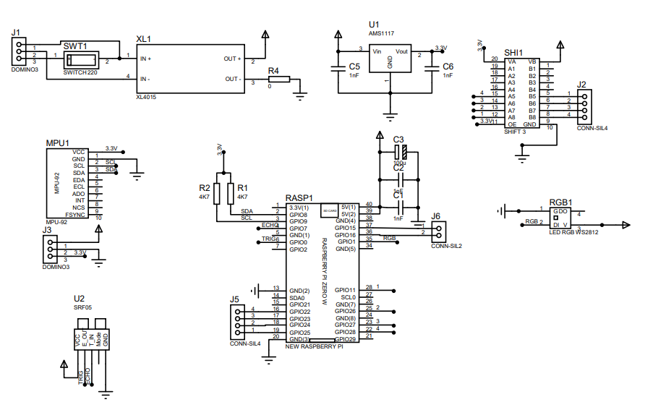
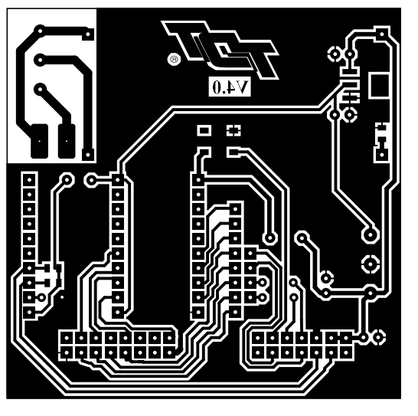
 | Laptop | <--> | Rasp | <-->
 | Opencv | Wifi(TCP/UDP) | Camera(bus) | Shift | L298N(4 pin) | - Led pin vào 18
 | Sublime 3 | Bluetooth | Encoder(4 pin) |  |  | - cắt 3.3v ở rasp
 | python |  | MPU9250(i2c) |  |  | - 12v từ IN của XL ra domino LM298N
 |  |  | Radar x2(i2c) |  |  | - Chân 12 động cơ đánh ra chỗ khác
 |  |  | LED rgb(1pin)

 |  |  |  |  | 12v
 |  |  | 5V |  | 5V
 |  |  | 3.3V
 |  |  | GND |  | GND

Code | MPU | MOTOR | SIMULATION | WSOCKET | MAIN
 | #!/usr/bin/env python3 import smbus,time,sys,numpy as np from math import sqrt, atan2, asin, degrees, radians, pi from time import sleep,time bus = smbus.SMBus(1) np.set_printoptions(suppress=True) SLAVE_ADDRESS = 0x68 AK8963_SLAVE_ADDRESS = 0x0C DEVICE_ID = 0x71 SMPLRT_DIV = 0x19 CONFIG = 0x1A GYRO_CONFIG = 0x1B ACCEL_CONFIG = 0x1C ACCEL_CONFIG_2 = 0x1D LP_ACCEL_ODR = 0x1E WOM_THR = 0x1F FIFO_EN = 0x23 I2C_MST_CTRL = 0x24 I2C_MST_STATUS = 0x36 INT_PIN_CFG = 0x37 INT_ENABLE = 0x38 INT_STATUS = 0x3A ACCEL_OUT = 0x3B TEMP_OUT = 0x41 GYRO_OUT = 0x43 I2C_MST_DELAY_CTRL = 0x67 SIGNAL_PATH_RESET = 0x68 MOT_DETECT_CTRL = 0x69 USER_CTRL = 0x6A PWR_MGMT_1 = 0x6B PWR_MGMT_2 = 0x6C FIFO_R_W = 0x74 WHO_AM_I = 0x75 GFS_250 = 0x00 GFS_500 = 0x01 GFS_1000 = 0x02 GFS_2000 = 0x03 AFS_2G = 0x00 AFS_4G = 0x01 AFS_8G = 0x02 AFS_16G = 0x03 AK8963_ST1 = 0x02 AK8963_MAGNET_OUT = 0x03 AK8963_CNTL1 = 0x0A AK8963_CNTL2 = 0x0B AK8963_ASAX = 0x10 AK8963_MODE_DOWN = 0x00 AK8963_MODE_ONE = 0x01 AK8963_MODE_C8HZ = 0x02 AK8963_MODE_C100HZ = 0x06 AK8963_BIT_14 = 0x00 AK8963_BIT_16 = 0x01 class MPU9250: declination = 0# Optional offset for true north. A +ve value adds to heading def __init__(self, address=SLAVE_ADDRESS): print("MPU Init...") self.address = address self.configMPU9250(GFS_250, AFS_2G) self.configAK8963(AK8963_MODE_C100HZ, AK8963_BIT_16) self.timestamp = 0 self.GyroOff = [0.115, -0.66, -0.272] self.MagMaxMin = [[-152.904, 72.041, -71.015], [-223.529, -2.987, -143.042]] self.MagBias = [0.5*(self.MagMaxMin[0][0]+self.MagMaxMin[1][0]), 0.5*(self.MagMaxMin[0][1]+self.MagMaxMin[1][1]), 0.5*(se | #!/usr/bin/env python3 import RPi.GPIO as GPIO from time import time,sleep from threading import Timer import numpy as np GPIO.setmode(GPIO.BCM) GPIO.setwarnings(False) GPIO.cleanup() class MOTOR(object): """docstring for MOTOR""" def __init__(self, x = 0): self.Mt = [16,20,7,12]#P1R,P2R,P1L,P2L #change 21 self.En = [26,19,6 ,13]#AR, BR, AL, BL self.PIDR=[.1,.2,.05,0 ,0 ,0]#kp,ki,kd,I,lD,Out self.PIDL=[.1,.2,.05,0 ,0 ,0]#kp,ki,kd,I,lD,Out self.dt = 0 if x==1: def enR(channel): self.SP[0]+= self.SP[4] def enL(channel): self.SP[1]+= self.SP[5] else: def enR(channel): if abs(self.SP[6])>500: self.SP[0]+= self.SP[4] self.SP[6] = 0.9*self.SP[6]+0.1*self.SP[4]/(time()-self.SP[8]) else: tp1 =-(GPIO.input(self.En[1])*2-1) self.SP[0]+= tp1 self.SP[6] = 0.9*self.SP[6]+0.1*tp1/(time()-self.SP[8]) self.SP[8] = time() def enL(channel): if abs(self.SP[7])>500: self.SP[1]+= self.SP[5] self.SP[7] = 0.9*self.SP[7]+0.1*self.SP[5]/(time()-self.SP[9]) else: tp1 = GPIO.input(self.En[3])*2-1 self.SP[1]+= tp1 self.SP[7] = 0.9*self.SP[7]+0.1*tp1/(time()-self.SP[9]) self.SP[9] = time() GPIO.setup(self.Mt, GPIO.OUT,initial = GPIO.LOW) GPIO.setup(self.En, GPIO.IN) self.MT = [0,0] self.SP = [0,0,0,0,0,0,0,0,time(),time(),0,0] self.Spd= [0,0] GPIO.add_event_detect(self.En[0], GPIO.RISING, callback=enR) GPIO.add_event_detect(self.En[2], GPIO.RISING, callback=enL) self.MT[0] = GPIO.PWM(self.Mt[0], 1000) self.MT[1] = GPIO.PWM(self.Mt[2], 1000) self.MT[0].start(0) self.MT[1].start(0) self.calculateSP() def calculateSP(self): t = time() if self.dt !=0: self.SP[2] = 0.9*self.SP[2]+0.1*(self.SP[0]-self.SP[10])/(t-self.dt) self.SP[3] = 0.9*self.SP[3]+0.1*(self.SP[1]-self.SP[11])/(t-self.dt) self.dt = t self.SP[10:12] = self.SP[0:2] Timer(.01,self.calculateSP).start() d | import numpy as np import matplotlib.pyplot as plt import time from math import tan,pi,atan2,cos,sin,radians,degrees ObjCha = [['object_1', 'hop', 5, 0, 0, 0, 0, 0, 0, 0, 0, 0, 0, 0, 0, 0, 0], ['object_2', 'hop', 5, 0, 0, 0, 0, 0, 0, 0, 0, 0, 0, 0, 0, 0, 0], ['object_3', 'hop', 5, 0, 0, 0, 0, 0, 0, 0, 0, 0, 0, 0, 0, 0, 0], ['object_4', 'hop', 5, 0, 0, 0, 0, 0, 0, 0, 0, 0, 0, 0, 0, 0, 0], ['object_5', 'hop', 5, 0, 0, 0, 0, 0, 0, 0, 0, 0, 0, 0, 0, 0, 0], ['object_6', 'hop', 5, 0, 0, 0, 0, 0, 0, 0, 0, 0, 0, 0, 0, 0, 0], ['object_7', 'hop', 5, 0, 0, 0, 0, 0, 0, 0, 0, 0, 0, 0, 0, 0, 0], ['object_8', 'det', 10, 0, 0, 0, 0, 0, 0, 0, 0, 0, 0, 0, 0, 0, 0], ['object_9', 'det', 10, 0, 0, 0, 0, 0, 0, 0, 0, 0, 0, 0, 0, 0, 0], ['object_10', 'det', 10, 0, 0, 0, 0, 0, 0, 0, 0, 0, 0, 0, 0, 0, 0], ['object_11', 'det', 10, 0, 0, 0, 0, 0, 0, 0, 0, 0, 0, 0, 0, 0, 0], ['object_12', 'dia', 15, 0, 0, 0, 0, 0, 0, 0, 0, 0, 0, 0, 0, 0, 0], ['object_13', 'dia', 15, 0, 0, 0, 0, 0, 0, 0, 0, 0, 0, 0, 0, 0, 0], ['object_14', 'dia', 15, 0, 0, 0, 0, 0, 0, 0, 0, 0, 0, 0, 0, 0, 0], ['object_15', 'bay', 20, 0, 0, 0, 0, 0, 0, 0, 0, 0, 0, 0, 0, 0, 0], ['object_16', 'bay', 20, 0, 0, 0, 0, 0, 0, 0, 0, 0, 0, 0, 0, 0, 0], ['object_17', 'ban', 25, 0, 0, 0, 0, 0, 0, 0, 0, 0, 0, 0, 0, 0, 0], ['object_18', 'ban', 25, 0, 0, 0, 0, 0, 0, 0, 0, 0, 0, 0, 0, 0, 0], ['object_19', 'phi', 30, 0, 0, 0, 0, 0, 0, 0, 0, 0, 0, 0, 0, 0, 0], ['object_20', 'phi', 30, 0, 0, 0, 0, 0, 0, 0, 0, 0, 0, 0, 0, 0, 0], ['object_21', 'bom', 40, 0, 0, 0, 0, 0, 0, 0, 0, 0, 0, 0, 0, 0, 0], ['object_22', '---', 0, 0, 0, 0, 0, 0, 0, 0, 0, 0, 0, 0, 0, 0, 0], ['object_23', '---', 0, 0, 0, 0, 0, 0, 0, 0, 0, 0, 0, 0, 0, 0, 0], ['object_24', '---', 0, 0, 0, 0, 0, 0, 0, 0, 0, 0, 0, 0, 0, 0, 0], ['auto_1', 'a1', -5, 0, 0, 0, 0, 0, 0, 0, 0, 0, 0, 0, 0, 0, 0], ['auto_2', 'a2',-10, 0, 0, 0, 0, 0, 0, | #!/usr/bin/env python3 # -*- coding: utf-8 -*- ## Khai báo các thư viện được sử dụng import websocket from websocket import create_connection as wscc import json import ssl import time import urllib.request from pathlib import Path import auto ## Cài đặt và trả về thông tin cho giao thức mã hoá HTTPS def makeSSLContext(ca, crt, key): sslCTX = ssl.create_default_context( purpose=ssl.Purpose.SERVER_AUTH, cafile=ca ) sslCTX.load_cert_chain(crt, key) return sslCTX ## Trả về chuỗi JSON chứa thông tin đăng nhâp def makeJSONCredentials(username, password): creds = { "username": username, "password": password } return json.dumps(creds).encode("utf-8") ## Cài đặt và trả về thông tin của yêu cầu HTTPS def makeRequestHeader(url, contentType, content): req = urllib.request.Request(url) req.add_header('Content-Type', contentType) req.add_header('Content-Length', len(content)) return req ## Gửi yêu cầu đăng nhập và trả về mã xác thực def getToken(url, username, password, ca, crt, key): reqSSLContext = makeSSLContext(ca, crt, key) reqContent = makeJSONCredentials(username, password) req = makeRequestHeader( url, 'application/json; charset=utf-8', reqContent ) # Gửi yêu cầu và nhận kết quả trả về resp = urllib.request.urlopen( req, data=reqContent, context=reqSSLContext) # Đọc và trả về mã xác thực respBody = resp.read() respBodyJSON = json.loads(respBody.decode('utf-8')) return respBodyJSON["token"] # Đăng nhập và nhận dữ liệu ## Cài đặt thông tin của giao thức mã hoá cho Websocket # Đường dẫn đến các tập tin nhận từ BTC CA_CRT = str(Path("cacert.pem")) CRT = str(Path("clientcert.pem")) KEY = str(Path("clientkey.pem")) sslopt = { 'cert_reqs': ssl.PROTOCOL_SSLv23, 'keyfile': KEY, 'certfile': CRT, 'ca_cert | #!/usr/bin/env python3 import RPi.GPIO as GPIO import numpy as np from time import sleep from MPU9250 import MPU9250 from MOTOR import MOTOR import board, neopixel GPIO.setmode(GPIO.BCM) GPIO.setwarnings(False) Motor = MOTOR() Mpu9250 = MPU9250() pixels = neopixel.NeoPixel(board.D18, 1) def Main(): while 1: print(Mpu9250.fusion()) Main()

Xe tay
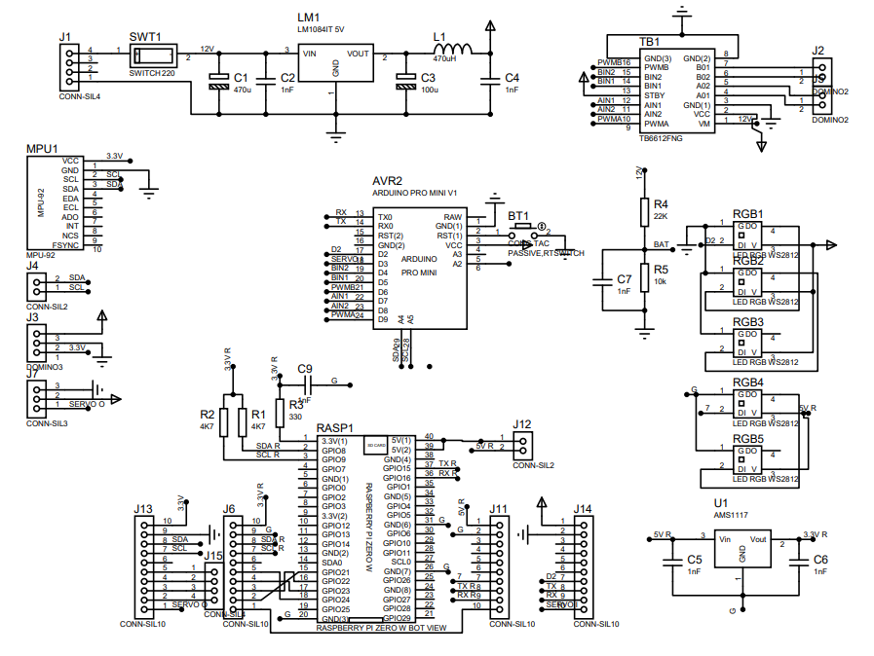
 | #include <math.h> #include "VGU.cpp" #include "I2Cdev.h" #include "MPU6050.h" #if I2CDEV_IMPLEMENTATION == I2CDEV_ARDUINO_WIRE #include "Wire.h" #endif MPU6050 accelgyro; //#include <Adafruit_NeoPixel.h> //Adafruit_NeoPixel RGBs = Adafruit_NeoPixel(1, A4, NEO_GRB + NEO_KHZ800); int16_t gx, gy, gz; float GzO = 0; unsigned long TIMER = 0, DT = 0; void setup() { Serial.begin(57600); //RGBs.begin(); #if I2CDEV_IMPLEMENTATION == I2CDEV_ARDUINO_WIRE Wire.begin(); #elif I2CDEV_IMPLEMENTATION == I2CDEV_BUILTIN_FASTWIRE Fastwire::setup(3400, true); #endif accelgyro.initialize(); for (int i = 0; i < 1000; i++) { accelgyro.getRotation(&gx, &gy, &gz); GzO = 0.95 * GzO + 0.05 * gz; } attachInterrupt(digitalPinToInterrupt(2), wheelR, CHANGE); attachInterrupt(digitalPinToInterrupt(3), wheelL, CHANGE); } signed long EN[4] = {0, 0 , 0, 0}; int DR[2] = {0, 0}; void wheelR() { EN[0] += DR[0]; } void wheelL() { EN[1] += DR[1]; } void Motor(int spR, int spL) { if (spR == 0) { digitalWrite(PWB, 1); DR[0] = 0; digitalWrite(BI1, 1); digitalWrite(BI2, 1); } else if (spR > 0) { if (spR < 255) analogWrite(PWB, abs(spR)); else digitalWrite(PWB, 1); DR[0] = 1; digitalWrite(BI1, 1); digitalWrite(BI2, 0); } else { if (spR > -255) analogWrite(PWB, abs(spR)); else digitalWrite(PWB, 1); DR[0] = -1; digitalWrite(BI1, 0); digitalWrite(BI2, 1); } if (spL == 0) { digitalWrite(PWA, 1); DR[1] = 0; digitalWrite(AI1, 1); digitalWrite(AI2, 1); } else if (spL > 0) { if (spL < 255) analogWrite(PWA, abs(spL)); else digitalWrite(PWA, 1); DR[1] = 1; digitalWrite(AI1, 0); digitalWrite(AI2, 1); } else { if (spL > -255) analogWrite(PWA, abs(spL)); else digitalWrite(PWA, 1); DR[1] = -1; digitalWrite(AI1, 1); digitalWrite(AI2, 0); } } double mapf(double val, double in_min, double in_max, double out_min, double out_max) {

Manual
Calib | 1. Xoay AUX2 hướng 5h, 2. Đẩy MIX lên mức 0 đợi 0.5s -> kết nối Bluetooth hoặc ko -> đẩy xuống mức 2 3. Đẩy 2 cần về 4 hướng 2h30 4h30 7h30 10h30 giữ 0.5s 4. Xoay AUX về hướng 7h hoặc 12h
Mode 1 (normal) | AUX2 7h; MIX 1
Mode 2 (push) | AUX2 7h; MIX 2
Mode 3 (PID normal push) | AUX2 7h; MIX 3 | VGU.cpp
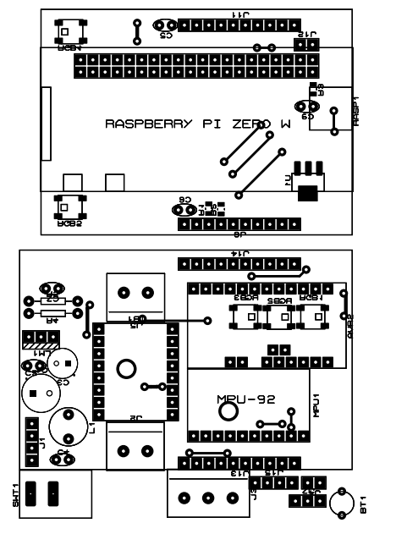
 | #include "VGU.h" #define AUX 4 #define MIX 5 #define THR 2 //LY #define ALE 1 //LX #define RUD 3 //RX #define ELE 0 //RY #define LED 13 #define PWA 11 #define AI1 A1 #define AI2 12 #define PWB 10 #define BI1 A2 #define BI2 A3

 | #include <Adafruit_NeoPixel.h> Adafruit_NeoPixel RGBs = Adafruit_NeoPixel(1, A4, NEO_GRB + NEO_KHZ800); #define AUX 4 #define MIX 5 #define THR 1 //LY #define ALE 2 //LX #define RUD 0 //RX #define ELE 3 //RY void setup() { Serial.begin(57600); RGBs.begin(); /* for(int i =2;i<12;i++) if (i<10) pinMode(i,INPUT); else pinMode(i,OUTPUT); pinMode(A0,INPUT); pinMode(A1,OUTPUT); pinMode(A2,OUTPUT); pinMode(A3,OUTPUT); */ //attachInterrupt(digitalPinToInterrupt(3), wheelR, CHANGE); //attachInterrupt(digitalPinToInterrupt(2), wheelL, CHANGE); } /* long EN[2] = {0,0}; boolean DR[2] = {1,1}; unsigned long TM[2] = {0,0}; double TT[2] = {0.0,0.0}; void wheelR() {//R TT[0] = (micros()-TM[0])*(DR[0]*2.0-1.0); TM[0] = micros(); if (DR[0]>0) EN[0]++; else EN[0]--; } void wheelL() {//L TT[1] = (micros()-TM[1])*(DR[1]*2-1); TM[1] = micros(); if (DR[1]>0) EN[1]++; else EN[1]--; } */ void Motor(int spR, int spL){ if (spR == 0) { digitalWrite(11,1); digitalWrite(12,1); digitalWrite(A1,1);} else if (spR>0){analogWrite(11,abs(spR));//DR[0]= 1; digitalWrite(12,0); digitalWrite(A1,1);} else { analogWrite(11,abs(spR));//DR[0]= 0; digitalWrite(12,1); digitalWrite(A1,0);} // if (spL == 0) { digitalWrite(10,1); digitalWrite(A2,1); digitalWrite(A3,1);} else if (spL>0){analogWrite(10,abs(spL));//DR[1]= 1; digitalWrite(A2,0); digitalWrite(A3,1);} else { analogWrite(10,abs(spL));//DR[1]= 0; digitalWrite(A2,1); digitalWrite(A3,0);} } double mapf(double val, double in_min, double in_max, double out_min, double out_max) { return (val - in_min) * (out_max - out_min) / (in_max - in_min) + out_min; } unsigned int RX[7] = {0,0,0,0,0,0,0}; int SC[6] = {0,0,0,0,0,0}; unsigned int MN[2][6] = { {1098,1097,1103,1097,1057,1097}, {1910,1911,1911,1911,1826,1912}}; int getrx(int Max = 6, int j=RX[6]){ int check = 0; RX[6]++; if (RX[6]>=Max) RX[6]=0; RX[j]

